交易市场
交易市场测试用例
项目名称 |  | 交易市场
测试负责人 |  | Chen | 小组人员 | Chen |  |  | 更新日期 | 2024-04-28
序号 | 测试用例编号 | 测试项 | 用例名称 | 预置条件 | 步骤描述 | 预期输出 | 实际输出 | 优先级 | 编写人 | 是否bug
1 | Steam_Market_001 | 交易市场 | 验证用户能否成功打开市场页面 | 1.用户已成功登录到Steam客户端 2.网络正常 3.使用代理服务器 | 1.在主界面点击"社区"->“市场”标签 2.观察市场页面是否加载 | 市场页面成功加载，显示市场物品列表 | 市场页面成功加载，显示市场物品列表 | P1 | Chen | N
2 | Steam_Market_002 | 交易市场 | 验证用户能否在市场中搜索物品 | 1.用户已成功登录到Steam客户端，市场页面已加载 2.网络正常 3.使用代理服务器 | 1.在市场页面的搜索栏输入物品名称（例如“CS武器皮肤”） 2.点击搜索按钮 | 显示包含所搜索关键字的物品列表 | 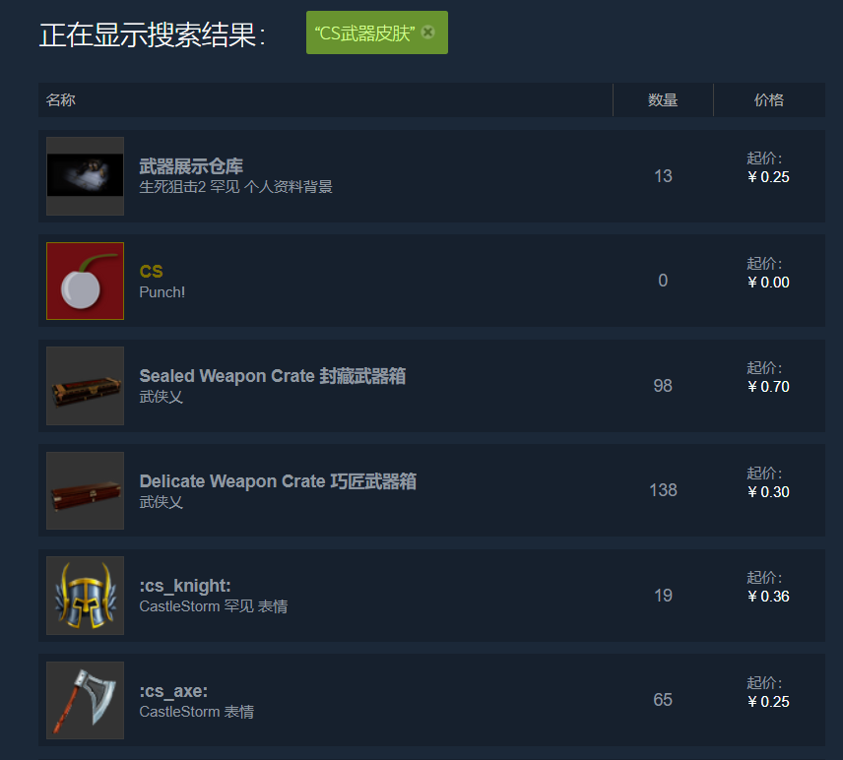 显示包含所搜索关键字的物品列表 输入"CS武器皮肤"，第一页显示： | P1 | Chen | N
3 | Steam_Market_003 | 交易市场 | 验证用户能否查看物品详细信息 | 1.用户已成功登录到Steam客户端，市场页面已加载，并搜索到物品 2.网络正常 3.使用代理服务器 | 1.在搜索结果中选择一个物品并点击 2.查看物品的详细信息页面 | 显示所选物品的详细信息，包括价格历史、销售记录和物品描述 | 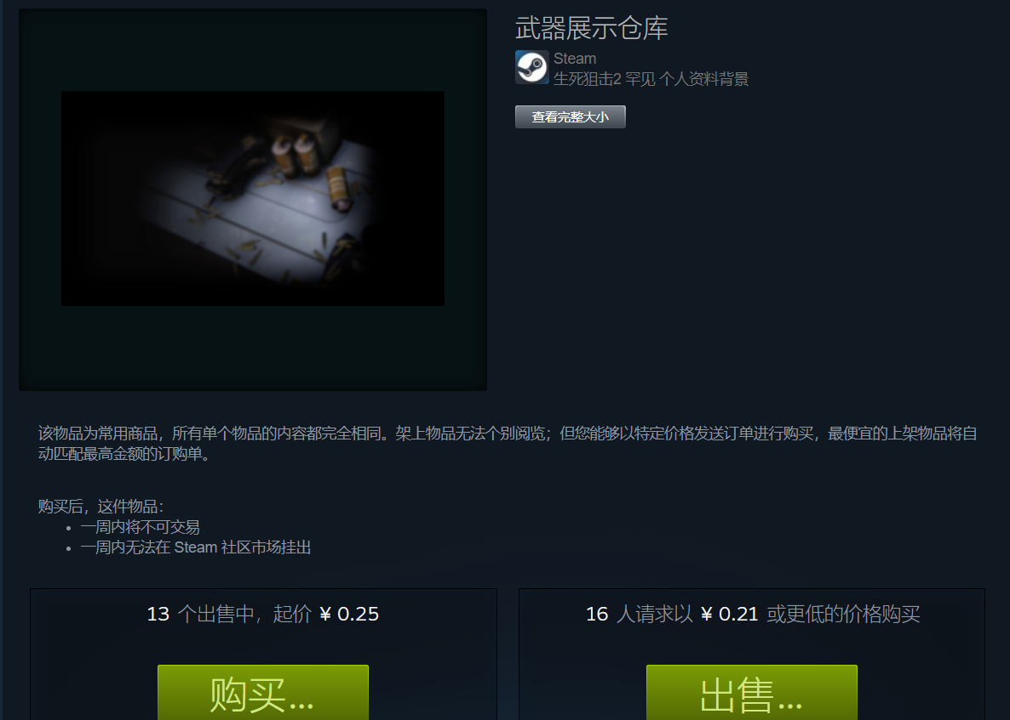 显示所选物品的详细信息，包括价格历史、销售记录和物品描述 |  | Chen | N
4 | Steam_Market_004 | 交易市场 | 验证用户能否成功购买市场物品 | 1.用户已成功登录到Steam客户端，市场页面已加载，有足够的Steam钱包余额 2.网络正常 3.使用代理服务器 | 1,在市场页面选择一个物品并点击 2,在物品详细信息页面点击“购买”按钮 3.确认购买并完成支付流程 | 购买成功，物品添加到用户库存，余额相应减少 | 购买成功，物品添加到用户库存，余额相应减少 | P1 | Chen | N
5 | Steam_Market_005 | 交易市场 | 验证用户能否成功出售市场物品 | 1.用户已成功登录到Steam客户端，并有可交易的库存物品 2.网络正常 3.使用代理服务器 | 1.打开库存页面并选择一个可交易物品 2.点击“出售”按钮，输入售价并确认出售 | 物品成功上架，显示在市场待售列表中 | 物品成功上架，显示在市场待售列表中 | p1 | Chen | N
6 | Steam_Market_006 | 交易市场 | 验证用户能否查看自己的市场交易历史 | 1.用户已成功登录到Steam客户端，并进行过市场交易 2.网络正常 3.使用代理服务器 | 1.在市场页面点击“我的市场历史记录”标签 2.查看交易历史列表 | 显示用户的市场交易历史，包括购买和出售记录 | 显示用户的市场交易历史，包括购买和出售记录 示例： KamskiDetroit: Become Human 集换式卡牌 KamskiDetroit: Become Human 集换式卡牌 Street Scene Forza Horizon 4 罕见 个人资料背景 Spring Has SprungForza Horizon4个人资料背景 AVIATOR CRATEPUBG: BATTLEGROUNDS AVIATOR CRATE PUBG: BATTLEGROUNDS 物品上架 物品上架 6月1日 6月1日 5月16日 5月16日 5月18日 5月 18 日 6月4日 5月24 日 5月23日 5月18 日 ￥0.29 ￥ 0.29 ￥0.18 ￥0.18 ￥0.02 ￥ 0.02 | P1 | Chen | N
7 | Steam_Market_007 | 交易市场 | 验证用户能否取消已上架的物品 | 1.用户已成功登录到Steam客户端，并有上架待售的物品 2.网络正常 3.使用代理服务器 | 1.在市场页面点击“我的市场活动”标签 2.在待售物品列表中找到已上架物品并点击“取消”按钮 | 物品成功取消上架，回到用户库存 | 物品成功取消上架，回到用户库存 | P1 | Chen | N
8 | Steam_Market_008 | 交易市场 | 验证用户能否设置价格范围 | 1.用户已成功登录到Steam客户端，市场页面已加载 2.网络正常 3.使用代理服务器 | 1.在市场页面选择一个物品并点击 2.在物品详细信息页面设置价格范围 3.输入完毕后点击"确认" | 价格范围设置成功 | 价格范围设置成功 | P1 | Chen | N
9 | Steam_Market_009 | 交易市场 | 验证用户能否通过指定的游戏名搜索物品 | 1.用户已成功登录到Steam客户端，市场页面已加载 2.网络正常 3.使用代理服务器 | 1.在市场页面点击“显示高级选项”按钮 2.选择指定的游戏 3.点击搜索 | 显示符合搜索条件的物品列表 | 显示符合搜索条件的物品列表 示例： 选中《艾尔登法环》，能搜索到所有关于艾尔登法环的可交易物品 | P1 | Chen | N
10 | Steam_Market_010 | 交易市场 | 验证用户能否查看市场物品的价格趋势 | 1.用户已成功登录到Steam客户端，市场页面已加载 2.网络正常 3.使用代理服务器 | 1.在市场页面选择一个物品并点击 2.查看物品详细信息页面的价格趋势图 | 显示所选物品的价格趋势图，包括过去的价格波动 | 显示所选物品的价格趋势图，包括过去的价格波动 | P2 | Chen | N
11 | Steam_Market_011 | 交易市场 | 验证用户能否在市场中添加物品到收藏列表 | 1.用户已成功登录到Steam客户端，市场页面已加载 2.网络正常 3.使用代理服务器 | 1.在市场页面选择一个物品并点击 2.在物品详细信息页面点击“添加到收藏”按钮 | 物品成功添加到用户的收藏列表，用户可以在“我的收藏”中查看 | 用户无法在市场添加物品到收藏列表 | P2 | Chen | Y
12 | Steam_Market_012 | 交易市场 | 验证用户能否成功查看他人的市场交易记录 | 1.用户已成功登录到Steam客户端，市场页面已加载 2.网络正常 3.使用代理服务器 | 1.在市场页面搜索他人（例如，通过好友列表中的好友） 2.查看他人的市场交易记录 | 无法查看他人的市场的交易记录 | 无法查看他人的市场的交易记录 | P2 | Chen | N
13 | Steam_Market_013 | 交易市场 | 验证用户在市场购买物品后，市场页面是否有订购单 | 1.用户已成功登录到Steam客户端，已在市场购买物品 2.网络正常 3.使用代理服务器 | 在市场页面查看订购单信息 | 能够看到订购单信息，包括价格和购买日期 | 能够看到订购单信息，包括价格和购买日期 | P1 | Chen | N
14 | Steam_Market_014 | 交易市场 | 验证用户能否查看物品的销售统计数据 | 1.用户已成功登录到Steam客户端，市场页面已加载 2.网络正常 3.使用代理服务器 | 1.在市场页面选择一个物品并点击 2.下拉查看物品详细信息页面的销售统计数据 | 显示所选物品的销售统计数据，包括销量、最高价、最低价和平均价格 | 显示所选物品的销售统计数据，包括销量、最高价、最低价和平均价格 | P2 | Chen | N
15 | Steam_Market_015 | 交易市场 | 验证用户能否在市场中使用Steam钱包余额购买物品 | 1.用户已成功登录到Steam客户端，并有足够的Steam钱包余额 2.网络正常 3.使用代理服务器 | 1.在市场页面选择一个物品并点击 2.在物品详细信息页面点击“购买”按钮 3.选择使用Steam钱包余额完成支付 | 购买成功，物品添加到用户库存，Steam钱包余额相应减少 | 购买成功，物品添加到用户库存，Steam钱包余额相应减少 | P1 | Chen | N
16 | Steam_Market_016 | 交易市场 | 验证用户能否在市场中能否使用支付方式购买物品 | 1.用户已成功登录到Steam客户端 2.网络正常 3.使用代理服务器 | 1.在市场页面选择一个物品并点击 2.在物品详细信息页面点击“购买”按钮 3.选择支付方式完成支付 | 支付方式有： Visa 万事达卡 支付宝 微信支付 银联 | 支付方式有： Visa 万事达卡 支付宝 微信支付 银联 | P1 | Chen | N
16 | Steam_Market_016 | 交易市场 | 验证用户能否在市场中能否使用支付方式购买物品 | 1.用户已成功登录到Steam客户端 2.网络正常 3.使用代理服务器 | 1.在市场页面选择一个物品并点击 2.在物品详细信息页面点击“购买”按钮 3.选择支付方式完成支付 | 支付方式有： Visa 万事达卡 支付宝 微信支付 银联 | 支付方式有： Visa 万事达卡 支付宝 微信支付 银联 | P1 | Chen | N
17 | Steam_Market_017 | 交易市场 | 验证用户能否成功查看市场通知 | 1.用户已成功登录到Steam客户端 2.网络正常 3.使用代理服务器 | 1.点击Steam客户端右上角的通知图标 2.查看市场通知列表 | 显示所有市场相关的通知，包括交易成功、物品上架等 | 显示所有市场相关的通知，包括交易成功、物品上架等 | P1 | Chen | N
18 | Steam_Market_018 | 交易市场 | 验证用户能否成功举报市场中的物品或用户 | 1.用户已成功登录到Steam客户端，市场页面已加载 2.网络正常 3.使用代理服务器 | 1.在市场页面选择一个物品或用户并点击 2.点击“举报”按钮，填写举报理由并提交 | 举报成功提交，显示确认消息 | 举报成功提交，显示确认消息 | P1 | Chen | N
19 | Steam_Market_019 | 交易市场 | 验证用户能否成功查看市场中的热门物品 | 1.用户已成功登录到Steam客户端，市场页面已加载 2.网络正常 3.使用代理服务器 | 在市场页面点击“热门物品”标签 | 显示当前市场中的热门物品列表 | 显示当前市场中的热门物品列表 | P1 | Chen | N
20 | Steam_Market_020 | 交易市场 | 验证用户能否成功查看市场中的最新物品 | 1.用户已成功登录到Steam客户端，市场页面已加载 2.网络正常 3.使用代理服务器 | 在市场页面点击“最新上架”标签 | 显示当前市场中的最新上架的物品列表 | 显示当前市场中的最新上架的物品列表 | P2 | Chen | N
21 | Steam_Market_021 | 交易市场 | 验证用户能否成功查看市场中的已售出物品 | 1.用户已成功登录到Steam客户端，市场页面已加载 2.用户售出过物品 3.网络正常 4.使用代理服务器 | 在市场页面点击“已售出”标签 | 显示已售出的物品列表，包含价格和出售时间 | 显示已售出的物品列表，包含价格和出售时间 | P1 | Chen | N
22 | Steam_Market_022 | 交易市场 | 验证用户能否成功与其他用户交换市场物品 | 1.用户已成功登录到Steam客户端，双方用户在市场页面并互为好友 2.网络正常 3.使用代理服务器 | 1.用户A在好友列表中找到用户B 2.用户A右键点击用户B的头像，选择“交易邀请” 3.用户B接受交易邀请，双方在交易窗口选择物品并确认交易 | 物品成功交换，交易完成后双方库存更新 | 物品成功交换，交易完成后双方库存更新 | P1 | Chen | N
23 | Steam_Market_023 | 交易市场 | 验证用户能否成功在市场中查看物品的稀有度 | 1.用户已成功登录到Steam客户端，市场页面已加载 2.网络正常 3.使用代理服务器 | 1.在市场页面选择一个物品并点击 2.查看物品详细信息页面的稀有度信息部分 | 显示所选物品的稀有度信息,稀有度高低到低依次为： 晋通，罕见，稀有，神话，传说，远古，不朽，至宝，赛季 | 显示所选物品的稀有度信息,稀有度高低到低依次为： 晋通，罕见，稀有，神话，传说，远古，不朽，至宝，赛季 | P3 | Chen | N
24 | Steam_Market_024 | 交易市场 | 验证用户能否成功查看市场中物品的剩余数量 | 1.用户已成功登录到Steam客户端，市场页面已加载 2.网络正常 3.使用代理服务器 | 1.在市场页面选择一个物品并点击 2，在物品详细信息页面查看剩余数量 | 显示所选物品的剩余数量 | 显示所选物品的剩余数量 | P3 | Chen | N

